2023_data
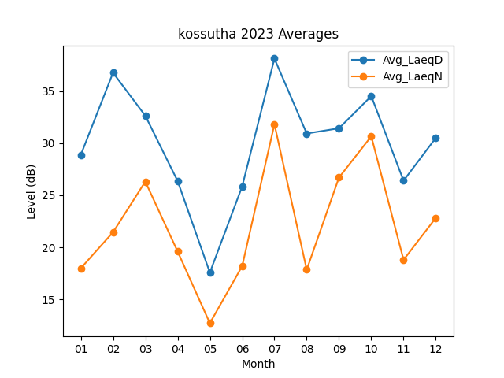
Month | Avg_LaeqD | Avg_LaeqN
01 | 28.870967742 | 17.987096774
02 | 36.767857143 | 21.453571429
03 | 32.638709677 | 26.316129032
04 | 26.376666667 | 19.606666667
05 | 17.574193548 | 12.712903226
06 | 25.846666667 | 18.193333333
07 | 38.129032258 | 31.819354839
08 | 30.932258065 | 17.85483871
09 | 31.436666667 | 26.706666667
10 | 34.525806452 | 30.664516129
11 | 26.403333333 | 18.8
12 | 30.519354839 | 22.838709677

